Test Design (Bản Quản Trị)
Requirement Level 1 | Requirement Level 2 | Requirement Level 3 | Test Criteria | Ảnh | Test Type | Note
1. Màn Hình Bên Quản Trị | Đăng Nhập | Thành Công | Kiểm tra đăng nhập với đúng tên người dùng (Quyền Admin) & đúng mật khẩu |  | Function
 |  | Không Thành Công | Kiểm tra đăng nhập với đúng tên người dùng & mật khẩu sai |  | Function
 |  |  | Kiểm tra đăng nhập với sai tên người dùng & mật khẩu đúng |  | Function | Mật khẩu của người quản trị
 |  |  | Hãy đăng nhập với tên người dùng không tồn tại |  | Function
 |  | Quên Mật Khẩu | Nhấp vào liên kết [quên Mật Khẩu] - nhập tên người dùng đúng & Emai đúng |  | Function
 |  |  | Nhấp vào liên kết [quên Mật Khẩu] - nhập tên người dùng đúng & Emai sai |  | Function
 |  |  | Nhấp vào liên kết [quên Mật Khẩu] - nhập tên người dùng sai & Emai đúng |  | Function | Email của người quản trị
 |  |  | Nhấp vào liên kết [quên Mật Khẩu] - nhập tên người dùng không tồn tại |  | Function
 |  | Giao Diện | Giao diện đúng như mô tả |  | Function
 |  |  | Các Item trên màn hình validate |  | Function
 | Đăng Xuất |  | Nhấp vào liên kết [đăng xuất] |  | Function
 | Trang Chủ | Hiển Thị | Kiểm tra màn hình hiển thị các Dashboard | 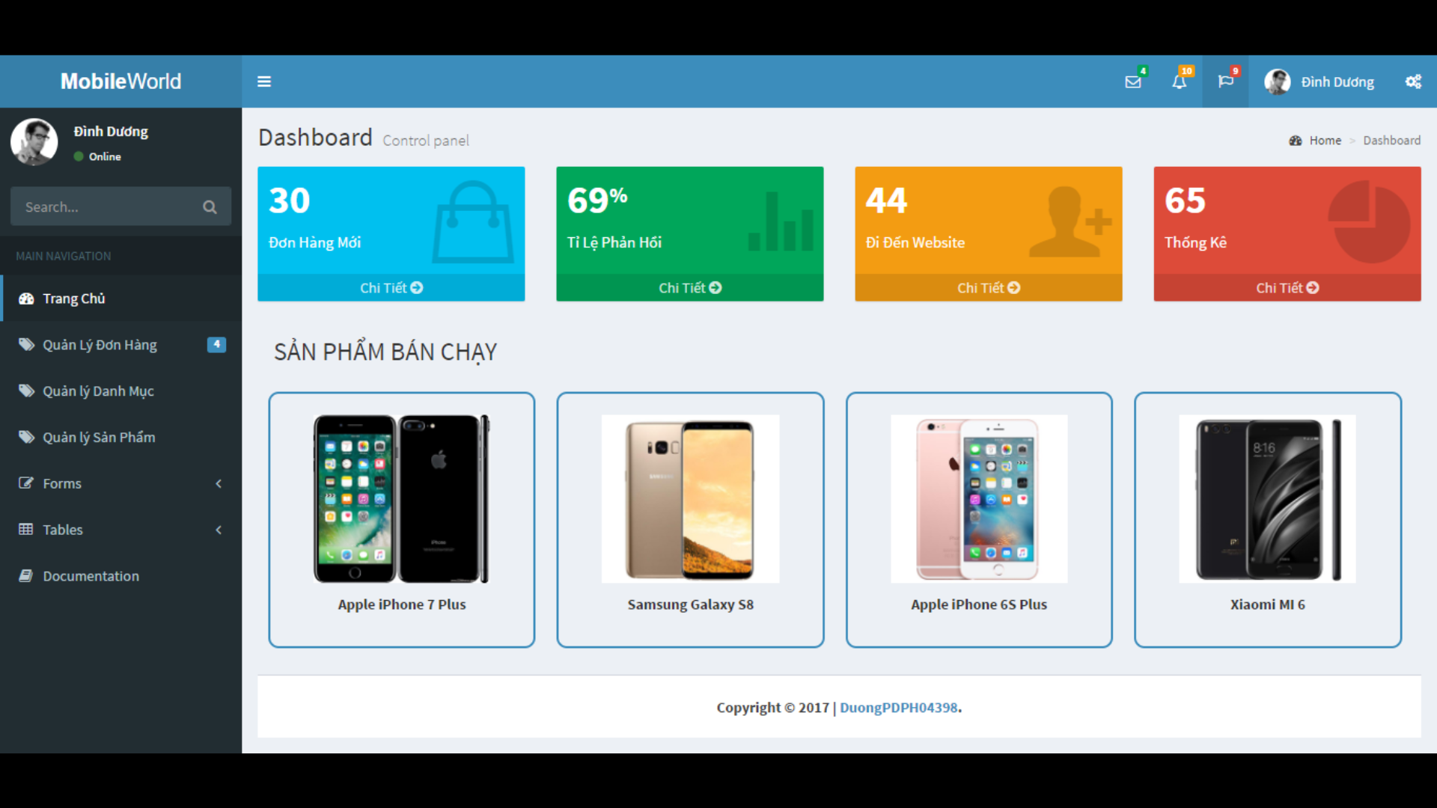 | Function
 |  |  | Kiểm tra trạng thái Đơn Hàng Mới bằng cách click vào Chi Tiết |  | Function
 |  |  | Kiểm tra trạng thái Tỷ Lệ Phản Hồi bằng cách click vào Chi Tiết |  | Function
 |  |  | Kiểm tra trạng thái Tỷ Lệ Ghé Thăm Websitei bằng cách click vào Chi Tiết |  | Function
 |  |  | Kiểm tra trạng thái Tỷ Lệ Thống Kê bằng cách click vào Chi Tiết |  | Function
 |  |  | Kiểm tra thông tin danh mục có Sản Phẩm Bán Chạy bằng cách click vào Chi Tiết |  | Function
 |  | Tìm Kiếm | Kiểm tra thay đổi tìm kiếm với mọi từ khóa |  | Function | Kiểm tra cho mỗi chữ cái A,B,C,D,E
 |  | Điều Hướng | Kiểm tra hiển thị Trang Chủ và sự thay đổi khi click vào đó |  | Function
 |  |  | Kiểm tra Quản Lý Đơn Hàng và sự thay đổi khi click vào đó |  | Function
 |  |  | Kiểm Tra Quản Lý Danh Mục và sự thay đổi khi click vào đó |  | Function
 |  |  | Kiểm Tra Quản Lý Sản Phẩm và sự thay đổi khi click vào đó |  | Function
 |  |  | Kiểm tra trạng trái Online |  | Function
 |  |  | Kiểm tra Tên và Ảnh đại diện của người đăng nhập |  | Function
 |  |  | Kiểm tra sự thay đổi tìm kiếm với mọi từ khóa |  | Function
 |  | Sắp Xếp | Kiểm tra thay đổi sắp xếp theo Sản Phẩm Bán Chạy Nhất |  | Function
 |  | Thanh Tiêu Đề (Mobile World) | Kiểm tra trang thái 3 nút gạch ngang: click vào sẽ thu vào và đẩy ra |  | Function
 |  |  | Kiểm tra trạng hiển thị Hộp Thư |  | Function
 |  |  | Kiểm tra trạng thái hiển thị Thông Báo |  | Function
 |  |  | Kiểm tra trangj thái hiển thị Báo Cáo |  | Function
 |  |  | Kiểm tra hiển thị trạng thái Tên và Ảnh đại diên của người đăng nhập vào hệ thống |  | Function
 |  |  | Kiểm tra cài đặt trang web |  | Function
 |  | Chân Trang | Kiểm tra hiển thị thông tin của trang web |  | Function
 | Quản Lý Sản Phẩm | Hiển Thị | Kiểm tra màn hình hiển thị Quản Lý Sản Phẩm |  | Function
 |  |  | Kiểm tra trạng thái thanh Điều Hướng |  | Function
 |  | Tìm Kiếm | Kiểm tra sự thay đổi tìm kiếm với mọi từ khóa |  | Function | Kiểm tra cho mỗi chữ cái A,B,C,D,E và các số
 |  | Show Bảng | Kiểm tra thay đổi thanh cuộn show trang hiển thị |  | Function
 |  |  | Kiểm tra phân trang - 10 bản ghi/trang - tùy vào mức chọn hiển thị trang |  | Function
 |  | Bảng Quản Lý Sản Phẩm | Kiểm tra hiển thị cột Mã (Số) |  | Function
 |  |  | Kiểm tra hiển thị cột Danh Mục |  | Function
 |  |  | Kiểm tra hiển thị cột Tên Sản Phẩm |  | Function
 |  |  | Kiểm tra hiển thị cột Đơn Giá (VNĐ) |  | Function
 |  |  | Kiểm tra hiển thị cột Số Lượng |  | Function
 |  |  | Kiểm tra hiển thị cột Hình Ảnh (Xem có đúng hãng điện thoại hay không) |  | Function
 |  |  | Kiểm tra hiển thị cột trạng thái |  | Function
 |  | Sắp Xếp | Kiểm tra thay dổi sắp xếp theo Mã (Tăng dần, giảm dần) khi click vào nút mũi tên |  | Function
 |  |  | Kiểm tra thay đổi sắp xếp theo Danh Mục (Tăng dần, giảm dần) khi click vào nút mũi tên |  | Function
 |  |  | Kiểm tra thay đổi sắp xếp theo Tên (Tăng dần, giảm dần) khi click vào nút mũi tên |  | Function
 |  |  | Kiểm tra thay đổi sắp xếp theo Đơn Giá (Tăng dần, giảm dần) khi click vào nút mũi tên |  | Function
 |  |  | Kiểm tra thay đổi sắp xếp theo Số Lượng (Tăng dần, giảm dần) khi click vào nút mũi tên |  | Function
 |  |  | Kiểm tra thay đổi sắp xếp theo Hình Ảnh khi click vào nút mũi tên |  | Function
 |  |  | Kiểm tra thay đổi sắp xếp theo Trạng Thái (Còn hàng, Hết hàng) khi click vào nút mũi tên |  | Function
 |  | Phân Trang | Kiểm tra trạng thái hiển thị dòng chữ hiển thị số bản ghi |  | Function
 |  |  | Kiểm tra di chuyển trang tiếp theo khi click vào Next |  | Function
 |  |  | Kiểm tra quay lại trang trước khi click vào Previous |  | Function
 |  |  | Kiểm tra di chuyển đến trang 1 khi click vào Button trang 1 |  | Function
 |  |  | Kiểm tra di chuyển đến trang 2 khi click vào Button trang 2 |  | Function
 |  |  | Kiểm tra di chuyển đến trang 3 khi click vào Button trang 3 |  | Function
 |  |  | Kiểm tra di chuyển đến trang 4 khi click vào Button trang 4 |  | Function
 |  |  | Kiểm tra di chuyển đến trang 5 khi click vào Button trang 5 |  | Function
 |  |  | Kiểm tra di chuyển đến trang 6 khi click vào Button trang 6 |  | Function
 |  |  | Kiểm tra di chuyển đến trang 7 khi click vào Button trang 7 |  | Function
 |  | Điều Hướng | Kiểm tra hiển thị Trang Chủ và sự thay đổi khi click vào đó |  | Function
 |  |  | Kiểm tra Quản Lý Đơn Hàng và sự thay đổi khi click vào đó |  | Function
 |  |  | Kiểm Tra Quản Lý Danh Mục và sự thay đổi khi click vào đó |  | Function
 |  |  | Kiểm Tra Quản Lý Sản Phẩm và sự thay đổi khi click vào đó |  | Function
 |  |  | Kiểm tra trạng trái Online |  | Function
 |  |  | Kiểm tra Tên và Ảnh đại diện của người đăng nhập |  | Function
 |  | Thanh Tiêu Đề (Mobile World) | Kiểm tra trang thái 3 nút gạch ngang: click vào sẽ thu vào và đẩy ra |  | Function
 |  |  | Kiểm tra trạng hiển thị Hộp Thư |  | Function
 |  |  | Kiểm tra trạng thái hiển thị Thông Báo |  | Function
 |  |  | Kiểm tra trangj thái hiển thị Báo Cáo |  | Function
 |  |  | Kiểm tra hiển thị trạng thái Tên và Ảnh đại diên của người đăng nhập vào hệ thống |  | Function
 |  |  | Kiểm tra cài đặt trang web |  | Function
 |  | Chân Trang | Kiểm tra hiển thị thông tin của trang web |  | Function

